关系图
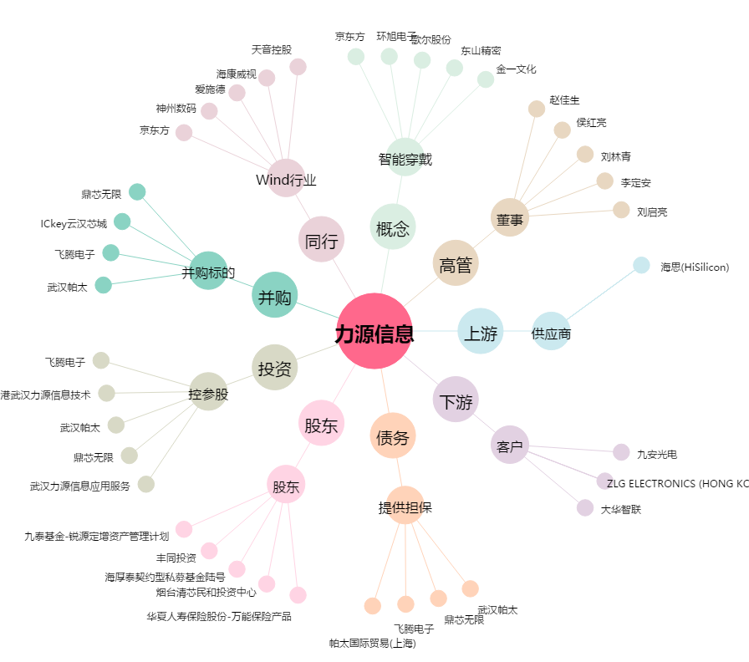
力源信息[300184.SZ] - 关系概览图

